Лист1
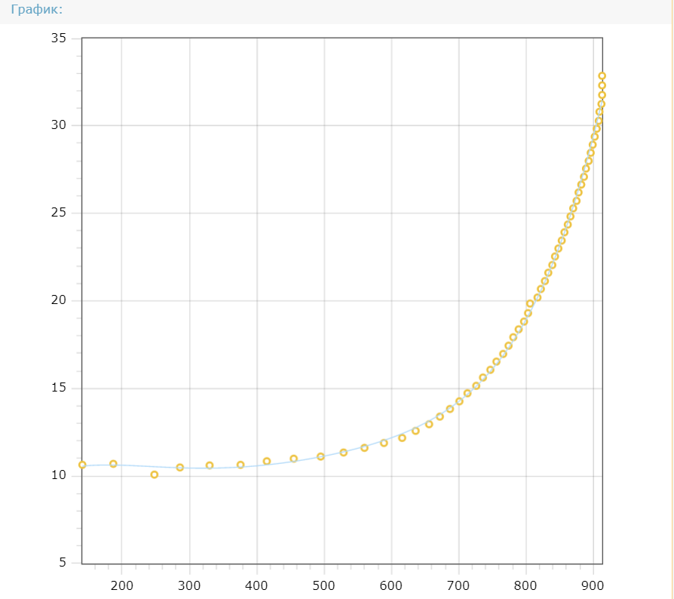
№ | Напряжение блока питания (mV) | Значение АЦП (mV) | Коэффициент пропорциональности
1 | 1500.00 | 141.00 | 10.638298
2 | 2000.00 | 187.00 | 10.695187
3 | 2500.00 | 248.00 | 10.080645
4 | 3000.00 | 286.00 | 10.489510
5 | 3500.00 | 330.00 | 10.606061
6 | 4000.00 | 376.00 | 10.638298
7 | 4500.00 | 415.00 | 10.843373
8 | 5000.00 | 455.00 | 10.989011
9 | 5500.00 | 495.00 | 11.111111

10 | 6000.00 | 529.00 | 11.342155
11 | 6500.00 | 560.00 | 11.607143
12 | 7000.00 | 589.00 | 11.884550
13 | 7500.00 | 616.00 | 12.175325
14 | 8000.00 | 636.00 | 12.578616
15 | 8500.00 | 656.00 | 12.957317
16 | 9000.00 | 672.00 | 13.392857
17 | 9500.00 | 687.00 | 13.828239
18 | 10000.00 | 701.00 | 14.265335
19 | 10500.00 | 713.00 | 14.726508
20 | 11000.00 | 726.00 | 15.151515
21 | 11500.00 | 736.00 | 15.625000
22 | 12000.00 | 747.00 | 16.064257
23 | 12500.00 | 756.00 | 16.534392
24 | 13000.00 | 766.00 | 16.971279
25 | 13500.00 | 774.00 | 17.441860
26 | 14000.00 | 781.00 | 17.925736
27 | 14500.00 | 789.00 | 18.377693
28 | 15000.00 | 797.00 | 18.820577
29 | 15500.00 | 803.00 | 19.302615
30 | 16000.00 | 806.00 | 19.851117
31 | 16500.00 | 817.00 | 20.195838
32 | 17000.00 | 822.00 | 20.681265
33 | 17500.00 | 828.00 | 21.135266
34 | 18000.00 | 833.00 | 21.608643
35 | 18500.00 | 839.00 | 22.050060
36 | 19000.00 | 843.00 | 22.538553
37 | 19500.00 | 848.00 | 22.995283
38 | 20000.00 | 853.00 | 23.446659
39 | 20500.00 | 857.00 | 23.920653
40 | 21000.00 | 862.00 | 24.361949
41 | 21500.00 | 866.00 | 24.826790
42 | 22000.00 | 870.00 | 25.287356
43 | 22500.00 | 875.00 | 25.714286
44 | 23000.00 | 878.00 | 26.195900
45 | 23500.00 | 882.00 | 26.643991
46 | 24000.00 | 886.00 | 27.088036
47 | 24500.00 | 889.00 | 27.559055
48 | 25000.00 | 893.00 | 27.995521
49 | 25500.00 | 896.00 | 28.459821
50 | 26000.00 | 899.00 | 28.921023
51 | 26500.00 | 902.00 | 29.379157
52 | 27000.00 | 905.00 | 29.834254
53 | 27500.00 | 908.00 | 30.286344
54 | 28000.00 | 909.00 | 30.803080
55 | 28500.00 | 912.00 | 31.250000
56 | 29000.00 | 913.00 | 31.763417
57 | 29500.00 | 913.00 | 32.311062
58 | 30000.00 | 913.00 | 32.858708

 |  |  |  | Функция, которая наиболее точно отражает связь между коэффициентом пропорциональности и значением напряжения полученного от АЦП(x)
 |  |  |  | KP = 7.38594267288645 + 0.0522633119851168*x + 4.70046001755387e-13*x^5 + 8.03474310962977e-7*x^3 - 0.000305967575565296*x^2 - 9.76177049177583e-10*x^4
 |  |  |  | https://www.kontrolnaya-rabota.ru/s/teoriya-veroyatnosti/method-naimenshih-kvadratov/

